File Originale
Foto | Brand | Descrizione | Qtà | EAN | Offerta Dgr no iva | Pr.Pubblico | Tot. Off. Dgr no iva | Tot.Pubblico
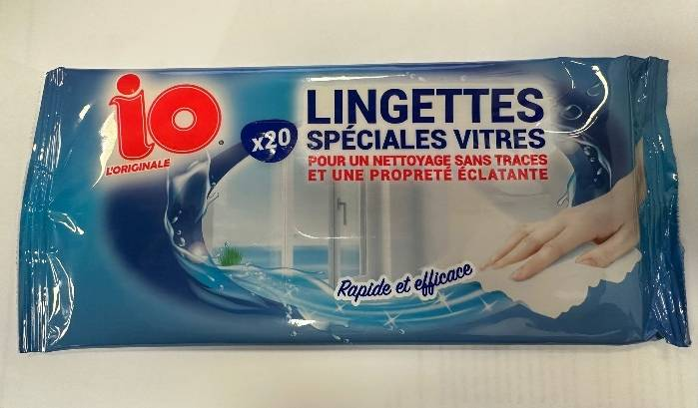 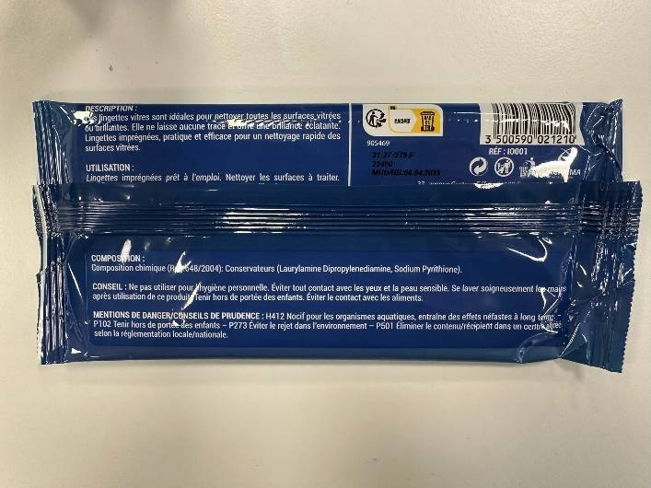 | JAGPRIMA odor control | Salviette IO L'Originale per Pulizia VETRO pulizia rapida, x20 | 97000 | 3500590021210 |  | 2.00 € | 0.00 € | 194,000.00 €
Totale |  |  | 97000 |  |  |  | 0.00 € | 194,000.00 €

